組織図（R7.4.1）
宜野湾市行政組織図１（令和７年４月１日）

 |  |  |  | 総 務 部 |  |  |  |  | (80) |  | 総務課 |  | (10) | 事業管理係 | (2) | 総務係 |  |  | (5) | 管財係 |  |  | (3)

 |  |  |  | 部長 |  | (1) | ※危機管理監兼務
 |  |  |  |  |  |  |  |  |  |  | 防災危機管理室 |  | (3) | 防災危機管理係 | (2)
 |  |  |  | 次長 |  | (1) | ※総務課長兼務

 |  |  |  |  |  |  |  |  |  |  | 人事課 |  | (21) | 人事係 | (8) | 給与係 |  |  | (4)

 |  |  |  |  |  |  |  |  |  |  |  |  |  | ※人事課に派遣者5名及び休職者3名含む

 |  |  |  |  |  |  |  |  |  |  | 契約検査課 |  | (3) | 契約検査係 | (2)

 |  |  |  |  |  |  |  |  |  |  | 税務課 |  | (24) | 税制係 | (3) | 市民税係 |  |  | (10) | 家屋係 |  |  | (6)

 |  |  |  |  |  |  |  |  |  |  |  |  |  | 土地係 | (4)

 |  |  |  |  |  |  |  |  |  |  | 納税課 |  | (17) | 納税一係 | (3) | 納税二係 |  |  | (4) | 管理係 |  |  | (4)

 |  |  |  |  |  |  |  |  |  |  |  |  |  | 滞納整理係 | (5)

 |  |  |  | 企 画 部 |  |  |  |  | (45) |  | 企画政策課 |  | (9) | 事業管理係 | (2) | 企画政策係 |  |  | (4) | 統計係 |  |  | (2)

 |  |  |  | 理事兼 部長 |  | (1) |  |  |  |  | ※企画政策担当主幹含む

 |  |  |  | 次長 |  | (1) |  |  |  |  | プロジェクト推進室 |  | (6) | プロジェクト推進係 | (4)

 |  |  |  | ※企画政策課長兼務 |  |  |  |  |  |  | ※プロジェクト推進担当技幹含む

 |  |  |  |  |  |  |  |  |  |  | 秘書広報課 |  | (5) | 秘書係 | (2) | 市政広報係 |  |  | (2)

 |  |  |  |  |  |  |  |  |  |  | 財政課 |  | (7) | 財政係 | (6)

 |  |  |  |  |  |  |  |  |  |  | デジタル推進課 |  | (11) | システム管理係 | (6) | デジタル推進係 |  |  | (4)

 |  |  |  |  |  |  |  |  |  |  | 行政経営室 |  | (5) | 行政改革推進班 | (4)

 |  |  |  | 市民経済部 |  |  |  |  | (70) |  | 生活安全課 |  | (4) | 事業管理係 | (2) | 市民・安全係 |  |  | (2)

 |  |  |  | 部長 |  | (1)
 |  |  |  |  |  |  |  |  |  |  | 市民協働課 |  | (10) | 市民協働係 | (5) | 平和交流係 |  |  | (2) | 男女共同係 |  |  | (2)
 |  |  |  | 次長 |  | (1)

 |  |  |  | ※生活安全課長兼務 |  |  |  |  |  |  | 環境対策課 |  | (8) | 清掃指導係 | (3) | 環境指導係 |  |  | (4)

 |  |  |  |  |  |  |  |  |  |  | 市民課 |  | (25) | 記録係 | (5) | 戸籍係 |  |  | (6) | 市民係 |  |  | (9)

 |  |  |  |  |  |  |  |  |  |  |  |  |  | 年金係 | (4)
市長

 |  | 副市長 |  |  | (502) |  |  |  |  |  | 産業政策課 |  | (12) | 商工振興係 | (4) | 雇用企業係 |  |  | (3) | 農林水産係 |  |  | (3)

 |  |  |  |  |  |  |  |  |  |  | ※企業誘致担当主幹を含む

 |  |  |  |  |  |  |  |  |  |  | 観光スポーツ課 |  | (9) | 観光振興係 | (3) | スポーツ振興係 |  |  | (3) | スポーツ コンベンション係 |  |  | (2)
福祉事務所

 |  |  |  |  |  |  |  |  |  |  |  |  |  | ※こども部の事業管理担当を兼務

 |  |  |  | 福祉推進部 |  |  |  |  | (69) |  | 福祉総務課 |  | (11) | 事業管理係 | (2) | 総務係 |  |  | (6) | 生活支援係 |  |  | (3)

 |  |  |  | 部長 |  | (1)
 |  |  |  |  |  |  |  |  |  |  | 障がい福祉課 |  | (19) | 給付係 | (6) | 自立支援係 |  |  | (10) | 審査管理係 |  |  | (2)
 |  |  |  | 次長 |  | (1)

 |  |  |  | ※福祉総務課長兼務 |  |  |  |  |  |  | 保護課 |  | (37) | 管理係 | (3) | 保護一係 |  |  | (8) | 保護二係 |  |  | (8)

 |  |  |  |  |  |  |  |  |  |  |  |  |  | 保護三係 | (8) | 保護四係 |  |  | (7) | 医療介護係 |  |  | (2)

 |  |  |  | こども部 |  |  |  |  | (88) |  | こども政策課 |  | (8) | こども政策係 | (4) | こども育成係 |  |  | (3)

 |  |  |  |  |  |  |  |  |  |  | ※認定こども園担当主幹を含む |  |  | ※事業管理については、福祉総務課事業管理係が兼務
 |  |  |  | 部長 |  | (1) |  |  |  |  |  |  |  | ※係の名称変更
 |  |  |  |  |  |  |  |  |  |  | 保育こども園課 |  | (47) | 入所認定係 | (11) | 施設給付係 |  |  | (4) | 幼保支援係 |  |  | (2)
 |  |  |  | 次長 |  | (1)
 |  |  |  |  |  |  |  |  |  |  |  |  |  | うなばら保育所 | (11) | 宜野湾保育所 |  |  | (18)
 |  |  |  | ※こども政策課長兼務

 |  |  |  |  |  |  |  |  |  |  | こども家庭課 |  | (31) | 児童家庭係 | (6) | 手当一係 |  |  | (5) | 手当二係 |  |  | (4)

 |  |  |  |  |  |  |  |  |  |  | ※こども家庭担当主幹兼こども家庭センター長含む ※こども家庭担当主幹兼こども家庭センター統括支援員含む |  |  | すこやか親子係 | (10) | みらい応援係 |  |  | (3)

こども家庭センター

 |  |  |  | 健康推進部 |  |  |  |  | (59) |  | 介護長寿課 |  | (21) | 事業管理係 | (2) | 認定給付係 |  |  | (8) | 長寿支援係 |  |  | (7)

 |  |  |  | 部長 |  | (1) |  |  |  |  | ※介護長寿担当主幹含む |  |  | 保険料係 | (3)

 |  |  |  | 次長 |  | (1)
 |  |  |  | ※介護長寿課長兼務 |  |  |  |  |  |  | 国民健康保険課 |  | (21) | 庶務係 | (3) | 給付係 |  |  | (5) | 保険税係 |  |  | (8)

 |  |  |  |  |  |  |  |  |  |  |  |  |  | 後期高齢者医療係 | (4)

 |  |  |  |  |  |  |  |  |  |  | 健康増進課 |  | (15) | 予防係 | (3) | 健康推進係 |  |  | (4) | 健診指導係 |  |  | (7)

 |  |  |  | 建設部 |  |  |  |  | (75) |  | 都市計画課 |  | (13) | 事業管理係 | (2) | 都市計画係 |  |  | (3) | 工事係 |  |  | (4)

 |  |  |  | 部長 |  | (1) |  |  |  |  | ※都市計画担当技幹兼都市計画係長含む |  |  | 公園景観係 | (3)

 |  |  |  | 次長 |  | (1) |  |  |  |  |  |  |  | ※係名の変更
 |  |  |  | ※都市計画課長兼務 |  |  |  |  |  |  | 建築指導課 |  | (7) | 指導係 | (3) | 建築審査係 |  |  | (3)

 |  |  |  | 参事 |  | (1)
 |  |  |  |  |  |  |  |  |  |  | 建築課 |  | (8) | 市営住宅係 | (2) | 施設係 |  |  | (6)
 |  |  |  | ※建築課長兼務

 |  |  |  |  |  |  |  |  |  |  | 道路整備課 |  | (10) | 道路管理係 | (4) | 道路一係 |  |  | (2) | 道路二係 |  |  | (3)

 |  |  |  |  |  |  |  |  |  |  | 用地課 |  | (11) | 用地一係 | (4) | 用地二係 |  |  | (6)

 |  |  |  |  |  |  |  |  |  |  | 市街地整備課 |  | (18) | 計画係 | (5) | 工事一係 |  |  | (3) | 工事二係 |  | (3) | (3)

 |  |  |  |  |  |  |  |  |  |  |  |  |  | 換地係 | (4) | 補償係 |  |  | (2)

 |  |  |  |  |  |  |  |  |  |  | 施設管理課 |  | (5) | 工事係 | (4)

 |  |  |  | 基地政策部 |  |  |  |  | (10) |  | まち未来課 |  | (2) | 基地跡地計画係 | (2)

 |  |  |  | 部長 |  | (1)
 |  |  |  |  |  |  |  |  |  |  | 基地跡地推進課 |  | (3) | 基地跡地推進係 | (2)
 |  |  |  | 次長 |  | (1)

 |  |  |  | ※まち未来課長兼務 |  |  |  |  |  |  | 基地渉外課 |  | (3) | 基地渉外係 | (2)

 |  |  |  | 会計管理者 |  |  |  |  | (6) |  | 会計課 |  | (5) | 会計係 | (4)

※会計課長兼務
 |  |  |  | 次長級 |  | (1) |  |  |  |  | ※会計担当主幹を含む

宜野湾市行政組織図２（令和７年４月１日） |  |  |  |  |  |  |  |  |  |  |  |  |  |  |  |  |  |  |  |  | 定数外職員
 |  |  |  |  |  |  |  |  |  |  |  |  |  |  |  |  |  |  |  |  |  |  |  | R7

 |  |  |  |  |  |  |  |  |  |  | 総務課 |  | (3) | 総務係 | (3) |  |  |  |  |  | 初任研修派遣 |  |  | (3)

 |  |  |  |  |  |  |  |  |  |  |  |  |  |  |  |  |  |  |  |  | 消防学校教官派遣 |  |  | (0)
 |  |  |  | 消防本部 |  |  |  |  | (92) |  | 予防課 |  | (7) | 予防係 | (4) | 指導係 |  |  | (2)
 |  |  |  |  |  |  |  |  |  |  |  |  |  |  |  |  |  |  |  |  | 指令センター |  |  | (4)
 |  |  |  | 消防長 |  | (1)
 |  |  |  |  |  |  |  |  |  |  | 警防課 |  | (5) | 警防係 | (2) | 救急救助係 |  |  | (2) |  | 市長部局出向 |  |  | (0)
 |  |  |  | 次長 |  | (1)

 |  |  |  | ※総務課長兼務 |  |  |  |  |  |  | 消防署 |  | (35) | 警備第一係 | (9) | 警備第二係 |  |  | (8) | 警備第三係 |  |  | (8)

 |  |  |  |  |  |  |  |  |  |  |  |  |  | 救急第一係 | (3) | 救急第二係 |  |  | (3) | 救急第三係 |  |  | (3)

 |  |  |  |  |  |  |  |  |  |  | 我如古出張所 |  | (19) | 警備第一係 | (3) | 警備第二係 |  |  | (3) | 警備第三係 |  |  | (3)

 |  |  |  |  |  |  |  |  |  |  |  |  |  | 救急第一係 | (3) | 救急第二係 |  |  | (3) | 救急第三係 |  |  | (3)

 |  |  |  |  |  |  |  |  |  |  | 真志喜出張所 |  | (21) | 警備第一係 | (3) | 警備第二係 |  |  | (3) | 警備第三係 |  |  | (4)
上下水道事業管理者
 |  |  |  |  |  |  |  |  |  |  |  |  |  | 救急第一係 | (4) | 救急第二係 |  |  | (3) | 救急第三係 |  |  | (3)

 |  |  |  | 上下水道局 |  |  |  |  | (35) |  | 総務企画課 |  | (12) | 総務係 | (3) | 企画係 |  |  | (3) | 経理係 |  |  | (4)

※総務企画担当技幹兼企画係長を含む
 |  |  |  | 次長 |  | (1)

 |  |  |  | ※業務サービス課長兼務
 |  |  |  |  |  |  |  |  |  |  | 業務サービス課 |  | (6) | 業務管理係 | (3) | 給排水設備係 |  |  | (3)

 |  |  |  |  |  |  |  |  |  |  | 水道施設課 |  | (8) | 水道管理係 | (2) | 水道整備係 |  |  | (5)

 |  |  |  |  |  |  |  |  |  |  | 下水道施設課 |  | (8) | 下水道管理係 | (2) | 下水道整備係 |  |  | (5)

 |  |  |  | 教育部 |  |  |  |  | (47) |  | 教育総務課 |  | (7) | 教育総務係 | (5) | 事業管理係 |  |  | (2)

 |  |  |  | 部長 |  | (1)
 |  |  |  |  |  |  |  |  |  |  | 施設課 |  | (11) | 管理係 | (4) | 施設一係 |  |  | (3) | 施設二係 |  |  | (3)
 |  |  |  | 次長 |  | (1)
 |  |  |  | ※教育総務課長兼務
教育長 | 教育委員会
 |  |  |  |  |  |  |  |  |  |  | 生涯学習課 |  | (8) | 社会教育係 | (2) | 文化振興係 |  |  | (3)

 |  |  |  |  |  |  |  |  |  |  |  | ※生涯学習課長兼中央公民館長含む

 |  |  | (118) |  |  |  |  | #REF! |  |  | 中央公民館 |  |  | 公民館係 | (2)

 |  |  |  |  |  |  |  |  |  |  | 文化課 |  | (10) | 文化財保護係 | (6) | 文化財整備係 |  |  | (2)

 |  |  |  |  |  |  |  |  |  |  | ※文化財整備担当技幹を含む

 |  |  |  |  |  |  |  |  |  |  | 市立博物館 |  | (3) | 学芸係 | (2)

 |  |  |  |  |  |  |  |  |  |  | 市民図書館 |  | (6) | 管理係 | (2) | 奉仕係 |  | (3) | (3)

 |  |  |  | 指導部 |  |  |  |  | (71) |  | 学務課 |  | (8) | 事業管理係 | (2) | 学務係 |  |  | (3) | 助成係 |  |  | (3)

 |  |  |  | 部長 |  | (1)
 |  |  |  |  |  |  |  |  |  |  | 指導課 |  | (9) | 指導係 | (7)
 |  |  |  | 次長 |  | (1)
 |  |  |  |  |  |  |  |  |  |  | ※指導担当主幹含む
 |  |  |  | ※学務課長兼務
 |  |  |  |  |  |  |  |  |  |  | はごろも学習センター |  | (10) | 管理係 | (3) | 研修係 |  |  | (1) | 支援係 |  |  | (4)

 |  |  |  |  |  |  |  |  |  |  | ※GIGAスクール担当主幹含む
 |  |  |  |  |  |  |  |  |  |  | 幼稚園 |  | (30) | 普天間幼稚園 | (5) | 普天間第二幼稚園 |  |  | (3)

 |  |  |  |  |  |  |  |  |  |  |  |  |  | 大謝名幼稚園 | (4) | 嘉数幼稚園 |  |  | (3) | 志真志幼稚園 |  |  | (5)

 |  |  |  |  |  |  |  |  |  |  |  |  |  | 宜野湾幼稚園 | (3) | 長田幼稚園 |  |  | (3) | はごろも幼稚園 |  |  | (4)

 |  |  |  |  |  |  |  |  |  |  | 小学校 |  | (7) | 普天間小学校 | (1) | 普天間第二小学校 |  |  | (1) | 大山小学校 |  |  | (1)

 |  |  |  |  |  |  |  |  |  |  |  |  |  | 大謝名小学校 | (1) | 嘉数小学校 |  |  | (1) | 志真志小学校 |  |  | (1)

 |  |  |  |  |  |  |  |  |  |  |  |  |  | 宜野湾小学校 | (1) | 長田小学校 |  |  | (0) | はごろも小学校 |  |  | (0)

 |  |  |  |  |  |  |  |  |  |  | 中学校 |  | (0) | 普天間中学校 | (0) | 真志喜中学校 |  |  | (0) | 嘉数中学校 |  |  | (0)

 |  |  |  |  |  |  |  |  |  |  |  |  |  | 宜野湾中学校 | (0)

給食センター（宜野湾、はごろも）
 |  |  |  |  |  |  |  |  |  |  | 学校給食センター |  | (5) | 管理係 | (2) | 給食会計係 |  |  | (2)

 |  |  |  | 市議会事務局 |  |  |  |  | (9) |  | 総務課 |  | (7) | 総務係 | (2) | 議事係 |  |  | (4)

 |  |  |  | 局長 |  | (1) |  |  |  |  | ※議事担当主幹含む

 |  |  |  | 次長 |  | (1)

 |  |  |  | ※総務課長兼務 |  |  |  |  |  |  |  |  |  |  |  |  | 区 分 |  |  | 定数 |  | R7

 |  |  |  |  |  |  |  |  |  |  |  |  |  |  |  |  | 市長部局 |  |  | 579 |  | 502
 |  |  |  | 選挙管理委員会事務局 |  |  |  |  | (3)
 |  |  |  |  |  |  |  |  |  |  |  |  |  |  |  |  | 教育委員会 |  |  | 133 |  | 118

 |  |  |  |  |  |  |  |  |  |  |  |  |  |  |  |  | 議会事務局 |  |  | 10 |  | 9
 |  |  |  | 監査委員事務局 |  |  |  |  | (3)
 |  |  |  |  |  |  |  |  |  |  |  |  |  |  |  |  | 選管事務局 |  |  | 4 |  | 3

 |  |  |  |  |  |  |  |  |  |  |  |  |  |  |  |  | 監査委員事務局 |  |  | 4 |  | 3
 |  |  |  | 固定資産評価審査委員会
 |  |  |  |  |  |  |  |  |  |  |  |  |  |  |  |  | 消防本部 |  |  | 110 |  | 92

 |  |  |  |  |  |  |  |  |  |  |  |  |  |  |  |  | 消防定数外 |  |  |  |  | (7)

 |  |  |  | 土地開発公社 |  |  |  |  | (11) |  | 総務課 |  | (11) | 業務係 | (10) |  | 上下水道局 |  |  | 42 |  | 35

 |  |  |  |  |  |  |  |  |  | （事務局長及び総務課長兼務） |  |  |  |  |  |  | 合 計 |  |  | 882 |  | 762

 |  |  |  |  |  |  |  |  |  |  | ※用地課が兼任 |  |  |  |  |  | （定数外含む） |  |  |  |  | (769)

付録◎日本標準産業分類の大分類体系
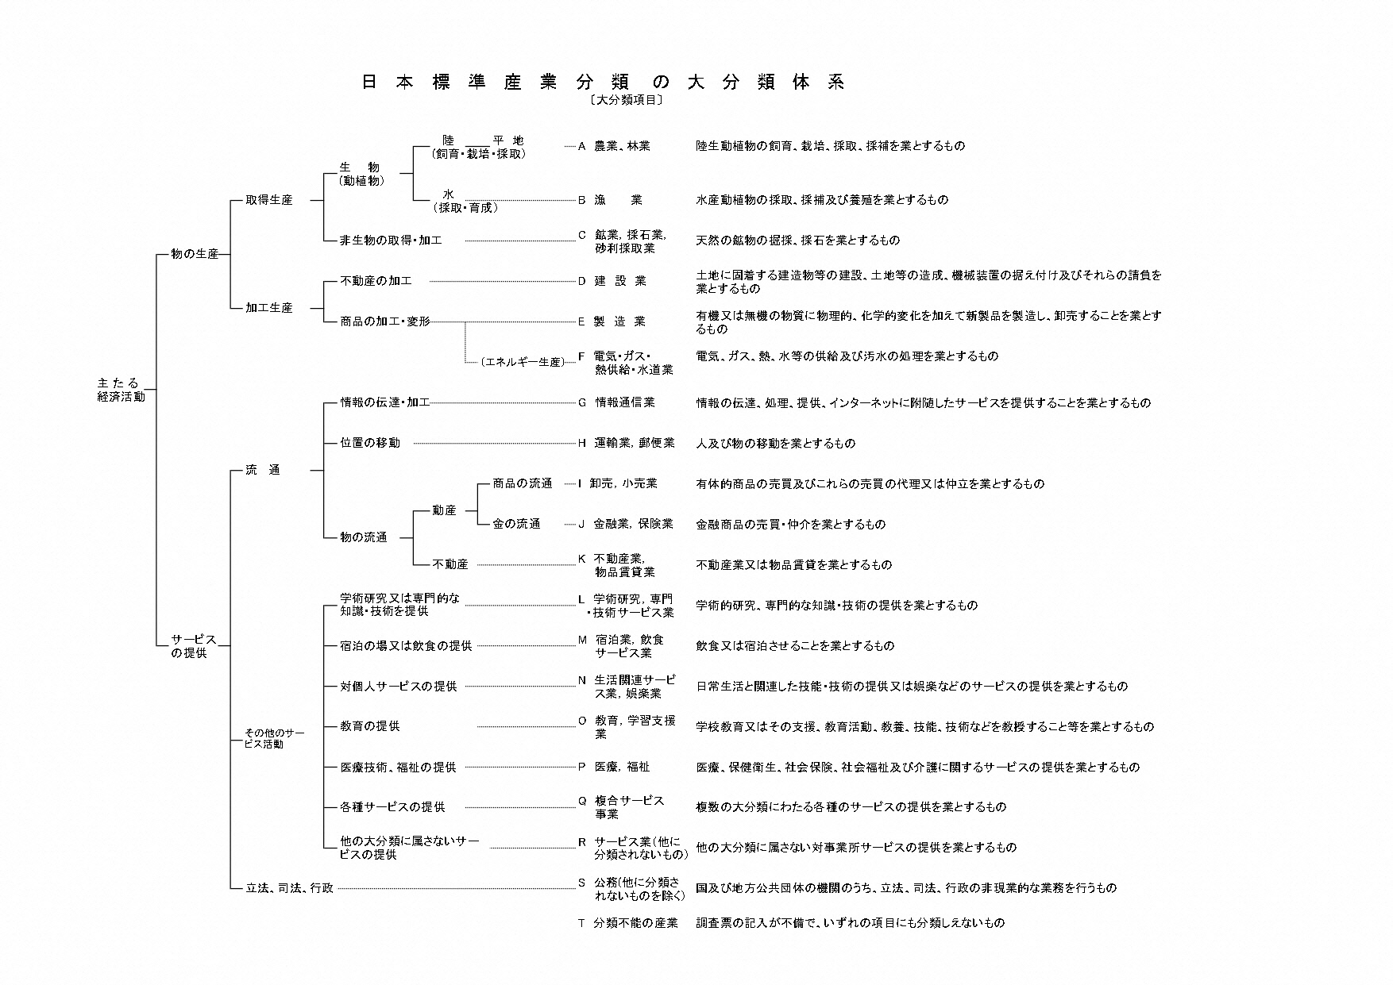

平成25年［2013年］10月改定（第13回改定）（平成26年4月1日施行） 最新版

